Oppskrift
Taboulé med bakt laks og Chipotle MayoTaboulé med bakt laks og Chipotle Mayo
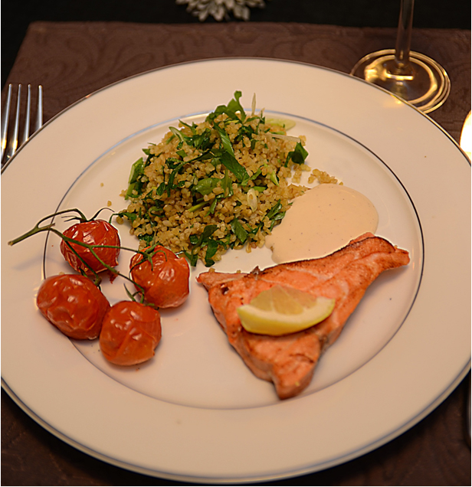

Bulgur: Tilberedes etter anvisning på pakken. Press ut overflødig vann med en sleiv eller skje. Vask og rens persille, mynte og løk. Finhakkes. Tomat deles i små terninger. Bulgur og grønnsaker mikses med litt olivenolje, før tilsmaking med salt og pepper. Laksefilet og tomat: Pensle fisk og tomater med hvit Crema Balsamico. Stekes i ovn, 140 grader til fisken er mediumstekt og tomatene lettstekt. Saltes før servering. Chipotle Mayo: Majones og Tabasco Chipotle mikses lett og serveres.Bulgur: Tilberedes etter anvisning på pakken. Press ut overflødig vann med en sleiv eller skje. Vask og rens persille, mynte og løk. Finhakkes. Tomat deles i små terninger. Bulgur og grønnsaker mikses med litt olivenolje, før tilsmaking med salt og pepper. Laksefilet og tomat: Pensle fisk og tomater med hvit Crema Balsamico. Stekes i ovn, 140 grader til fisken er mediumstekt og tomatene lettstekt. Saltes før servering. Chipotle Mayo: Majones og Tabasco Chipotle mikses lett og serveres.
Number of servingsNumber of servings | 1
EPDEPD | ProductProduct | Per servingPer serving |  | TotalTotal |  | QtyPerPackQtyPerPack | PackSizePackSize | PackUnitPackUnit | PackagingPackaging | ItemsItems
24106782410678 | Bulgur *(Gluten,Hvete gluten,kan inneholde spor av Sesamfrø,Soya)Bulgur *(Gluten,Hvete gluten,kan inneholde spor av Sesamfrø,Soya) | 0.05 | kgkg | 0 | kgkg | 1 | 5 | kgkg | 1x5kg1x5kg | 0
 | Realemon Sitronsaft Realemon Sitronsaft | 2 | mlml | 0 | mlml |  |  |  |  | 0
123208123208 | Extra virgin olivenolje Extra virgin olivenolje | 0.005 | ll | 0 | ll | 4 | 3 | ll | 4x3l4x3l | 0
 | Bladpersille Bladpersille |  |  | 0 |  |  |  |  |  | 0
 | Mynte, frisk Mynte, frisk |  |  | 0 |  |  |  |  |  | 0
 | Vårløk Vårløk |  |  | 0 |  |  |  |  |  | 0
 | Tomat, fersk Tomat, fersk |  |  | 0 |  |  |  |  |  | 0
 | Salt og Pepper Salt og Pepper |  |  | 0 |  |  |  |  |  | 0
 | Laksefilet Laksefilet |  |  | 0 |  |  |  |  |  | 0
22865732286573 | Semi-dried Cherrytomater Semi-dried Cherrytomater | 0.03 | kgkg | 0 | kgkg | 2 | 1.97 | kgkg | 2x1.97kg2x1.97kg | 0
 | Il Torrione Hvit Balsamico Cream Il Torrione Hvit Balsamico Cream | 0.005 | ll | 0 | ll |  |  |  |  | 0
 | Ybarra Ali-Oli Ybarra Ali-Oli | 0.005 | ll | 0 | ll |  |  |  |  | 0
24293142429314 | TABASCO® Chipotle Sauce TABASCO® Chipotle Sauce | 0.003 | ll | 0 | ll | 2 | 1.89 | ll | 2x1.89l2x1.89l | 0

 | * Allergens* Allergens

